Feuil1
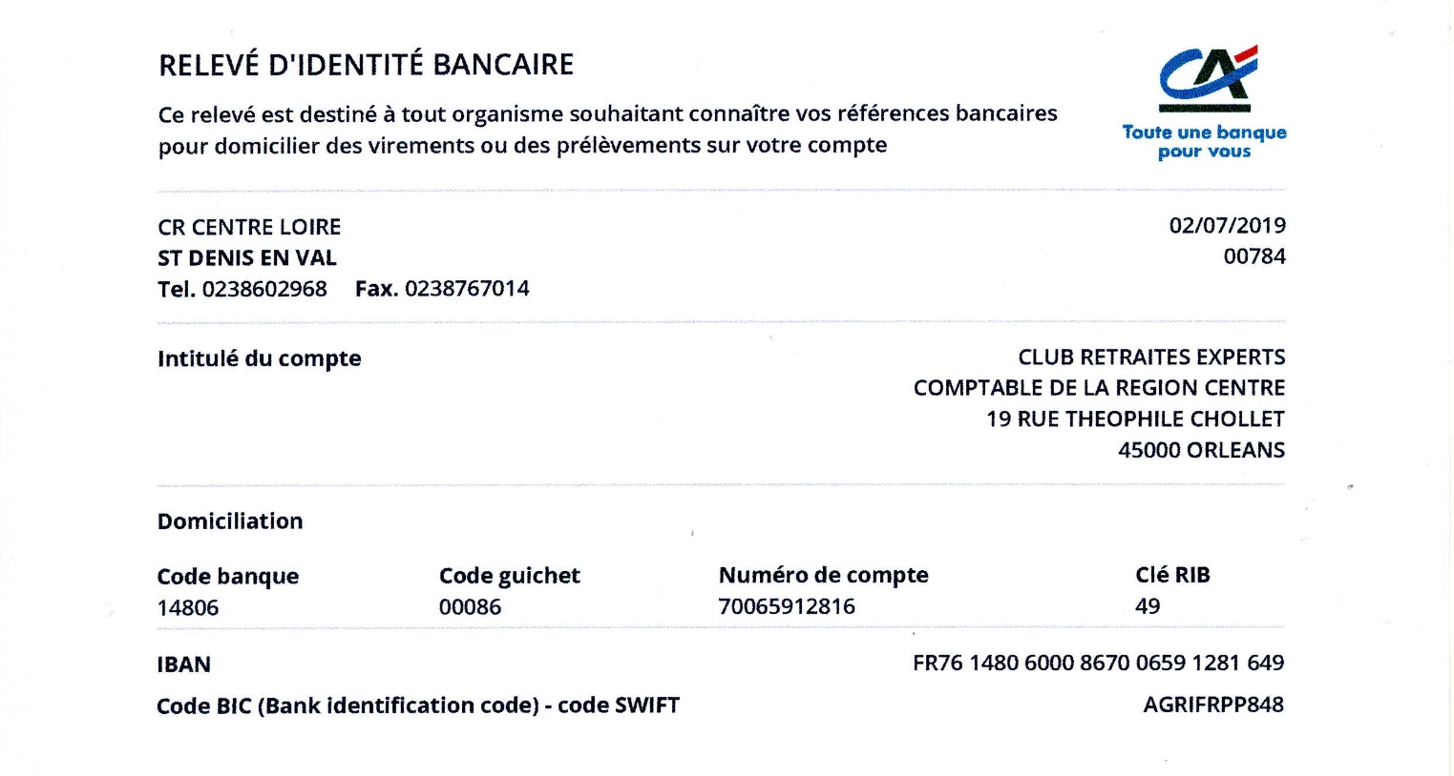
ADHESION 2020

Nom :
Prénom :
Date de naissance :
Adresse mail :
Adresse courrier :

Téléphone :
Je suis prestataire de la CAVEC

Je souhaite adhérer à ECR CENTRE -CREC

Je joins ma cotisation 2020 de 50 € par chèque
ou
Je joins ma cotisation 2020 de 50 € par virement

Bulletin d'adhésion à adresser au trésorier Patrick IMBERT :

Par courrier : | 1, rue des capucines
 | 45750 SAINT PRYVE-SAINT MESMIN

Par mail : | paimbert@wanadoo.fr
(si règlement par virement)

Pour tout renseignement s'adresser au secrétaire vice-président : Jean-Claude CARNIS
 | jeanclaude.carnis@gmail.com

